ES - Capacità per le risorse um
MODELLO DI PIANIFICAZIONE DELLA CAPACITÀ PER LE RISORSE UMANE
Scorri a destra e in basso fino alla cella X33 per TABELLA PIVOT |  |  |  | LE ORE DI IMPEGNO si popolano automaticamente | RISORSE
NOME DELL’ATTIVITÀ | DATA DI INIZIO | DATA DI FINE | MESE | ORE DI IMPEGNO | RISORSA 1 | RISORSA 2 | RISORSA 3 | RISORSA 4 | RISORSA 5 | RISORSA 6 | RISORSA 7 | RISORSA 8 | RISORSA 9 | RISORSA 10 | RISORSA 11 | RISORSA 12 | <---Inserisci il nome o l’ID del membro del team
ATTIVITÀ 1 |  |  | GEN | 51.50 |  | 6.00 | 20.00 | 25.00 | 0.50 |  |  |  |  |  |  |  | <---Inserisci le ore individuali per risorsa per ogni attività | MESE
ATTIVITÀ 2 |  |  | GEN | 14.50 |  |  |  | 11.00 | 3.00 | 0.50 |  |  |  |  |  |  | * I totali orari verranno calcolati | GEN
ATTIVITÀ 3 |  |  | FEB | 18.00 | 16.00 | 2.00 |  |  |  |  |  |  |  |  |  |  | in ORE DI IMPEGNO per ogni attività | FEB
ATTIVITÀ 4 |  |  | FEB | 0.50 |  |  | 0.50 |  |  |  |  |  |  |  |  |  |  | MAR
ATTIVITÀ 5 |  |  | MAR | 2.00 |  |  |  | 2.00 |  |  |  |  |  |  |  |  |  | APR
ATTIVITÀ 6 |  |  | MAR | 4.00 |  |  |  |  | 4.00 |  |  |  |  |  |  |  |  | MAG
ATTIVITÀ 7 |  |  | APR | 56.00 |  |  |  |  |  | 16.00 | 16.00 | 16.00 | 8.00 |  |  |  |  | GIU
ATTIVITÀ 8 |  |  | APR | 92.00 |  |  |  |  |  |  |  | 12.00 |  | 40.00 | 40.00 |  |  | LUG
ATTIVITÀ 9 |  |  | MAG | 28.00 | 8.00 |  |  |  |  |  |  |  |  |  |  | 20.00 |  | AGO
ATTIVITÀ 10 |  |  | MAG | 19.00 |  | 5.00 | 14.00 |  |  |  |  |  |  |  |  |  |  | SET
ATTIVITÀ 11 |  |  | GIU | 20.00 |  |  |  | 20.00 |  |  |  |  |  |  |  |  |  | OTT
ATTIVITÀ 12 |  |  | GIU | 52.00 |  |  |  |  | 20.00 |  | 24.00 | 8.00 |  |  |  |  |  | NOV
ATTIVITÀ 13 |  |  | LUG | 16.00 | 8.00 |  |  |  |  |  |  | 8.00 |  |  |  |  |  | DIC
ATTIVITÀ 14 |  |  | LUG | 16.00 |  | 8.00 |  |  |  |  |  | 8.00
ATTIVITÀ 15 |  |  | AGO | 18.00 |  |  | 10.00 |  |  |  |  | 8.00
ATTIVITÀ 16 |  |  | AGO | 28.00 |  |  |  | 20.00 |  |  |  | 8.00
ATTIVITÀ 17 |  |  | SET | 18.00 |  |  |  |  | 10.00 |  |  |  | 8.00
ATTIVITÀ 18 |  |  | SET | 16.00 |  |  |  |  |  | 8.00 |  |  | 8.00
ATTIVITÀ 19 |  |  | OTT | 16.00 |  |  |  |  |  |  | 8.00 |  | 8.00
ATTIVITÀ 20 |  |  | OTT | 104.00 |  |  |  |  |  |  |  | 40.00 |  | 24.00 | 40.00
ATTIVITÀ 21 |  |  | NOV | 48.00 |  |  |  |  |  |  |  |  | 8.00 |  |  | 40.00
ATTIVITÀ 22 |  |  | NOV | 20.00 |  |  |  |  | 20.00
ATTIVITÀ 23 |  |  | DIC | 20.00 |  |  |  |  |  | 20.00
ATTIVITÀ 24 |  |  | GEN | 20.00 |  |  |  |  |  |  | 20.00
ATTIVITÀ 25 |  |  | FEB | 44.00 |  |  |  |  |  |  |  | 20.00 | 8.00 | 8.00 | 8.00
ATTIVITÀ 26 |  |  | MAR | 216.00 | 24.00 | 24.00 | 24.00 | 24.00 |  |  | 24.00 | 24.00 | 24.00 | 24.00 | 24.00
 |  |  |  | ORE PER RISORSA | 56.00 | 45.00 | 68.50 | 102.00 | 57.50 | 44.50 | 92.00 | 152.00 | 72.00 | 96.00 | 112.00 | 60.00

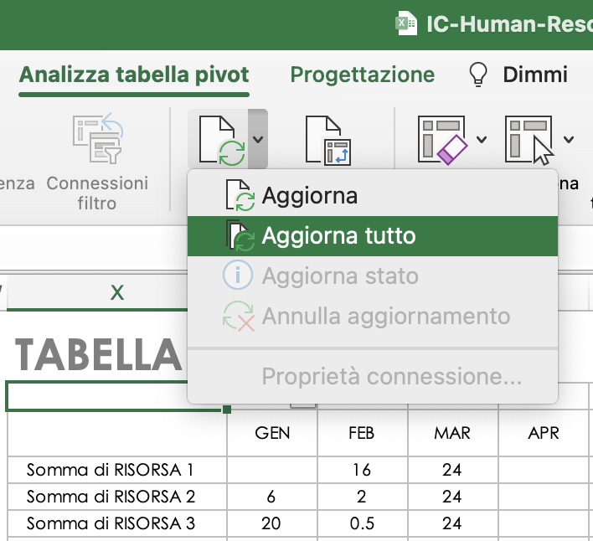
PER REIMPOSTARE I DATI DELLA TABELLA PIVOT, dopo aver aggiornato la tabella, seleziona “Refresh All” (Aggiorna tutto) nel menu Refresh (Aggiorna) della scheda “PivotTable Analyze” (Analisi tabella pivot).
CLICCA QUI PER CREARE IN SMARTSHEET |  |  |  |  |  |  |  |  |  |  |  |  |  |  |  |  |  |  | TABELLA PIVOT
 |  |  |  |  |  |  |  |  |  |  |  |  |  |  |  |  |  |  |  | MESE
 |  |  |  |  |  |  |  |  |  |  |  |  |  |  |  |  |  |  |  | GEN | FEB | MAR | APR | MAG | GIU | LUG | AGO | SET | OTT | NOV | DIC | Totale lordo
 |  |  |  |  |  |  |  |  |  |  |  |  |  |  |  |  |  |  | Somma di RISORSA 1 |  | 16 | 24 |  | 8 |  | 8 |  |  |  |  |  | 56
 |  |  |  |  |  |  |  |  |  |  |  |  |  |  |  |  |  |  | Somma di RISORSA 2 | 6 | 2 | 24 |  | 5 |  | 8 |  |  |  |  |  | 45
 |  |  |  |  |  |  |  |  |  |  |  |  |  |  |  |  |  |  | Somma di RISORSA 3 | 20 | 0.5 | 24 |  | 14 |  |  | 10 |  |  |  |  | 68.5
 |  |  |  |  |  |  |  |  |  |  |  |  |  |  |  |  |  |  | Somma di RISORSA 4 | 36 |  | 26 |  |  | 20 |  | 20 |  |  |  |  | 102
 |  |  |  |  |  |  |  |  |  |  |  |  |  |  |  |  |  |  | Somma di RISORSA 5 | 3.5 |  | 4 |  |  | 20 |  |  | 10 |  | 20 |  | 57.5
 |  |  |  |  |  |  |  |  |  |  |  |  |  |  |  |  |  |  | Somma di RISORSA 6 | 0.5 |  |  | 16 |  |  |  |  | 8 |  |  | 20 | 44.5
 |  |  |  |  |  |  |  |  |  |  |  |  |  |  |  |  |  |  | Somma di RISORSA 7 | 20 |  | 24 | 16 |  | 24 |  |  |  | 8 |  |  | 92
 |  |  |  |  |  |  |  |  |  |  |  |  |  |  |  |  |  |  | Somma di RISORSA 8 |  | 20 | 24 | 28 |  | 8 | 16 | 16 |  | 40 |  |  | 152
 |  |  |  |  |  |  |  |  |  |  |  |  |  |  |  |  |  |  | Somma di RISORSA 9 |  | 8 | 24 | 8 |  |  |  |  | 16 | 8 | 8 |  | 72
 |  |  |  |  |  |  |  |  |  |  |  |  |  |  |  |  |  |  | Somma di RISORSA 10 |  | 8 | 24 | 40 |  |  |  |  |  | 24 |  |  | 96
 |  |  |  |  |  |  |  |  |  |  |  |  |  |  |  |  |  |  | Somma di RISORSA 11 |  | 8 | 24 | 40 |  |  |  |  |  | 40 |  |  | 112
 |  |  |  |  |  |  |  |  |  |  |  |  |  |  |  |  |  |  | Somma di RISORSA 12 |  |  |  |  | 20 |  |  |  |  |  | 40 |  | 60

VUOTO - Capacità per le risorse
MODELLO DI PIANIFICAZIONE DELLA CAPACITÀ PER LE RISORSE UMANE
Scorri a destra e in basso fino alla cella X33 per TABELLA PIVOT |  |  |  | LE ORE DI IMPEGNO si popolano automaticamente | RISORSE
NOME DELL’ATTIVITÀ | DATA DI INIZIO | DATA DI FINE | MESE | ORE DI IMPEGNO | RISORSA 1 | RISORSA 2 | RISORSA 3 | RISORSA 4 | RISORSA 5 | RISORSA 6 | RISORSA 7 | RISORSA 8 | RISORSA 9 | RISORSA 10 | RISORSA 11 | RISORSA 12 | <---Inserisci il nome o l’ID del membro del team
 |  |  |  | 0.00 |  |  |  |  |  |  |  |  |  |  |  |  | <---Inserisci le ore individuali per risorsa per ogni attività | MESE
 |  |  |  | 0.00 |  |  |  |  |  |  |  |  |  |  |  |  | * I totali orari verranno calcolati | GEN
 |  |  |  | 0.00 |  |  |  |  |  |  |  |  |  |  |  |  | in ORE DI IMPEGNO per ogni attività | FEB
 |  |  |  | 0.00 |  |  |  |  |  |  |  |  |  |  |  |  |  | MAR
 |  |  |  | 0.00 |  |  |  |  |  |  |  |  |  |  |  |  |  | APR
 |  |  |  | 0.00 |  |  |  |  |  |  |  |  |  |  |  |  |  | MAG
 |  |  |  | 0.00 |  |  |  |  |  |  |  |  |  |  |  |  |  | GIU
 |  |  |  | 0.00 |  |  |  |  |  |  |  |  |  |  |  |  |  | LUG
 |  |  |  | 0.00 |  |  |  |  |  |  |  |  |  |  |  |  |  | AGO
 |  |  |  | 0.00 |  |  |  |  |  |  |  |  |  |  |  |  |  | SET
 |  |  |  | 0.00 |  |  |  |  |  |  |  |  |  |  |  |  |  | OTT
 |  |  |  | 0.00 |  |  |  |  |  |  |  |  |  |  |  |  |  | NOV
 |  |  |  | 0.00 |  |  |  |  |  |  |  |  |  |  |  |  |  | DIC
 |  |  |  | 0.00
 |  |  |  | 0.00
 |  |  |  | 0.00
 |  |  |  | 0.00
 |  |  |  | 0.00
 |  |  |  | 0.00
 |  |  |  | 0.00
 |  |  |  | 0.00
 |  |  |  | 0.00
 |  |  |  | 0.00
 |  |  |  | 0.00
 |  |  |  | 0.00
 |  |  |  | 0.00
 |  |  |  | ORE PER RISORSA | 0.00 | 0.00 | 0.00 | 0.00 | 0.00 | 0.00 | 0.00 | 0.00 | 0.00 | 0.00 | 0.00 | 0.00

PER REIMPOSTARE I DATI DELLA TABELLA PIVOT, dopo aver aggiornato la tabella, seleziona “Refresh All” (Aggiorna tutto) nel menu Refresh (Aggiorna) della scheda “PivotTable Analyze” (Analisi tabella pivot).
 |  |  |  |  |  |  |  |  |  |  |  |  |  |  |  |  |  |  | TABELLA PIVOT
 |  |  |  |  |  |  |  |  |  |  |  |  |  |  |  |  |  |  |  | MESE
 |  |  |  |  |  |  |  |  |  |  |  |  |  |  |  |  |  |  |  | (vuota) | Totale lordo
 |  |  |  |  |  |  |  |  |  |  |  |  |  |  |  |  |  |  | Somma di RISORSA 1
 |  |  |  |  |  |  |  |  |  |  |  |  |  |  |  |  |  |  | Somma di RISORSA 2
 |  |  |  |  |  |  |  |  |  |  |  |  |  |  |  |  |  |  | Somma di RISORSA 3
 |  |  |  |  |  |  |  |  |  |  |  |  |  |  |  |  |  |  | Somma di RISORSA 4
 |  |  |  |  |  |  |  |  |  |  |  |  |  |  |  |  |  |  | Somma di RISORSA 5
 |  |  |  |  |  |  |  |  |  |  |  |  |  |  |  |  |  |  | Somma di RISORSA 6
 |  |  |  |  |  |  |  |  |  |  |  |  |  |  |  |  |  |  | Somma di RISORSA 7
 |  |  |  |  |  |  |  |  |  |  |  |  |  |  |  |  |  |  | Somma di RISORSA 8
 |  |  |  |  |  |  |  |  |  |  |  |  |  |  |  |  |  |  | Somma di RISORSA 9
 |  |  |  |  |  |  |  |  |  |  |  |  |  |  |  |  |  |  | Somma di RISORSA 10
 |  |  |  |  |  |  |  |  |  |  |  |  |  |  |  |  |  |  | Somma di RISORSA 11
 |  |  |  |  |  |  |  |  |  |  |  |  |  |  |  |  |  |  | Somma di RISORSA 12

